13.
Поиск ошибок в формулах. Отображение связей между формулами и ячейками.
Рекомендации, позволяющие избежать появления неработающих формул

1) #####
Причины возникновения ошибки #####
Ошибка появляется, когда вводимое числовое значение не умещается в ячейке. В этом случае можно увеличить ширину столбца путем перемещения границы, расположенной между заголовками столбцов.
Ошибка появляется, когда используется формула, результат выполнения которой не умещается в ячейке. В этом случае можно увеличить ширину столбца путем перемещения границы, расположенной между заголовками столбцов. Кроме того, можно изменить формат числа ячейки. Чтобы изменить формат числа, выберите команду Ячейка в меню Формат, а затем — вкладку Число; после чего укажите другой формат.
число 1 | число 2 | произведение
598724036159837 | 2 | 1197448072319674

2) #ЗНАЧ!
Ошибка #ЗНАЧ! появляется, когда используется недопустимый тип аргумента или операнда, а также, если средствами автоисправления формулы не представляется возможным исправить формулу.
Возможная причина: вместо числового или логического (ИСТИНА или ЛОЖЬ) значения введен текст, и Microsoft Excel не может преобразовать его к нужному типу данных.
Предлагаемые действия: проверьте правильность задания типов операндов или аргументов в функции или формуле, а также значений ячеек, на которые ссылается формула.
15 | привет | #VALUE!

3) #ДЕЛ 0!
Ошибка #ДЕЛ/0! появляется, когда в формуле делается попытка деления на ноль (0).
15 | 0 | #DIV/0!

4) #ИМЯ
Ошибка #ИМЯ? появляется, когда Microsoft Excel не может распознать имя, используемое в формуле.
Возможная причина: используемое имя было удалено или не было определено.
Предлагаемые действия: определите имя. Выберите команду Имя в меню Вставка, а затем —команду Создать. Кроме того, команда Создать используется для добавления имени, отсутствующего в списке.
1 | #NAME?
2
3
4
5

5) #Н Д
Значение ошибки #Н/Д является сокращением термина «Неопределенные Данные». Это значение помогает предотвратить использование ссылки на пустую ячейку. Введите в ячейки листа значение #Н/Д, если они должны содержать данные, но в настоящий момент эти данные отсутствуют. Формулы, ссылающиеся на эти ячейки, тоже будут возвращать значение #Н/Д вместо того, чтобы пытаться производить вычисления.
4 | #N/A | 1 | один
 |  | 2 | два
 |  | 3 | три

6) #ССЫЛКА!
Ошибка #ССЫЛКА! появляется, когда используется недопустимая ссылка на ячейку.
Возможная причина: ячейки, на которые ссылаются формулы, были удалены или в эти ячейки было помещено содержимое других скопированных ячеек. Предлагаемые действия: измените формулы или, сразу же после удаления или вставки скопированного, восстановите прежнее содержимое ячеек с помощью кнопки Отменить.
#REF!

7) #ЧИСЛО!
Ошибка #ЧИСЛО! появляется, когда возникают проблемы при использовании чисел в формуле или функции.
Возможная причина: в функции с числовым аргументом используется неприемлемый аргумент.
Предлагаемые действия: проверьте правильность, используемых в функции аргументов.
-10 | #NUM!

8) #ПУСТО!
Ошибка #ПУСТО! появляется, когда задано пересечение двух областей, которые в действительности не имеют общих ячеек.
Возможная причина: использован ошибочный оператор пересечения диапазонов или ошибочная ссылка на ячейку.
Предлагаемые действия: для создания ссылки на две непересекающиеся области, используется оператор объединения, обозначаемый запятой (,).
1
2
3
4
5 | #NULL!
6
7
8
9
10

ЕСЛИОШИБКА
Функция "ЕСЛИОШИБКА" (или "IFERROR" на английском) в Excel используется для обработки ошибок, которые могут возникнуть при выполнении других формул или функций. Она позволяет задать альтернативное значение или действие, которое будет выполняться, если внутренняя формула приводит к ошибке.
5 | 0 | #DIV/0! | 0

текст | 3 | #VALUE! | ОШИБКА

Вычислить формулы
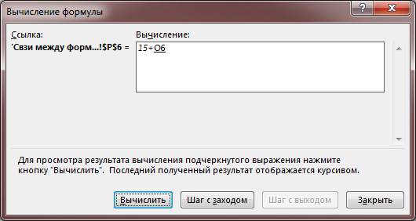
1 | 0 | #DIV/0!
2
3
4
5
6
7
8
9
10

Окно контроля значения
Рекомендации, позволяющие избежать появления неработающих формул
1
2
3
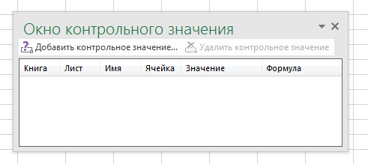
4
5
6
7
8
9
10

Рекомендации
Для предотвращения возникновения проблем с формулами в Excel и обеспечения их корректной работы, рекомендуется следовать следующим приемам:
1. Проверка синтаксиса:
Убедитесь, что формула написана корректно. Excel чувствителен к синтаксису, поэтому необходимо соблюдать правильный порядок и расставление скобок, а также использование правильных разделителей (запятых или точек с запятой в зависимости от локализации).
2. Использование подсказок Excel:
Когда начинаете вводить формулу со знака равенства (=), Excel отображает подсказки и описание функций. Обращайте внимание на эти подсказки и убедитесь, что количество и тип аргументов верны.
3. Проверка наличия круглых ссылок:
Круглые ссылки возникают, когда формула ссылается на себя прямо или косвенно и может вызывать ошибки. Если Excel предупреждает о круглых ссылках, найдите и устраните их.
4. Использование абсолютных и относительных ссылок:
Понимание различий между абсолютными ($A$1) и относительными (A1) ссылками крайне важно при копировании формулы в другие ячейки. Если необходимо сохранить ссылку на определенную ячейку, используйте абсолютные координаты.
5. Проверка формата ячеек:
Удостоверьтесь, что ячейки, на которые вы ссылаетесь в формуле, имеют соответствующий формат (число, дата, текст и т.д.). Ошибки часто возникают из-за несоответствия форматов.
6. Избежание пустых ячеек:
Формулы могут давать некорректные результаты, если они рассчитываются на основе пустых ячеек, которые предполагалось заполнить данными. Убедитесь, что все необходимые данные введены.
7. Проверка деления на ноль:
Избегайте деления на ноль, так как это вызывает ошибку #ДЕЛ/0!. В формуле можно использовать условное программирование для предупреждений о попытке деления на ноль.
8. Использование функции ЕСЛИОШИБКА:
Примените к потенциально проблемным формулам функцию ЕСЛИОШИБКА
9. Избегание сложных формул:
Разбивайте сложные формулы на несколько простых шагов. Это упрощает их проверку и поиск ошибок.
10. Проверка на чрезмерное количество вычислений:
Если ваша таблица содержит очень большое количество формул и данных, это может привести к задержкам и ошибкам. По возможности минимизируйте количество формул.
11. Пользование функцией "Показать формулы":
Используйте опцию "Показать формулы" (Ctrl + `) для проверки формул на вашем листе

Контакты
Контакты:
Site: ikt1367.ru
YouTube: https://youtube.com/@ikt1367/playlists
RuTube: https://rutube.ru/channel/34716050/playlists
E-mail: YSAniskin@gmail.com
С Уважением, Ярослав Сергеевич

